상품제안서
디셀라 분리형 2in1 도킹형보조배터리 4000mAh | 상품코드: S39466

 |  |  |  |  |  |  | 02-713-8555 | www.synergygift.co.kr
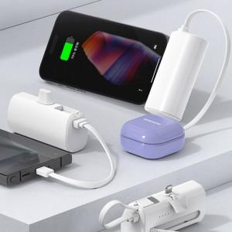 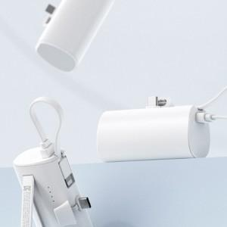 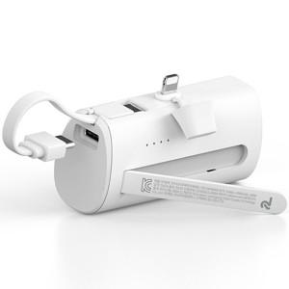

【상세/제작정보】

【인쇄/포장옵션】 | 레이저, 풀칼라 / 포장지포장

【공급단가】 | 수량 | 50~ | 100~ | 300~ | 1,000~ | 5,000~
*VAT별도 | Cto8 | 3,930원 | 3,780원 | 3,600원 | 3,450원 | 3,330원
 | 8toC | 3,930원 | 3,780원 | 3,600원 | 3,450원 | 3,330원

【상품 URL】 | https://www.synergygift.co.kr:443/src/goods_detail.php?gdno=39466

